CollectiveAccess


Image | Object | Description | Date
 | Steingabel (A1111) | Die Steingabel hat neun stumpfe Zinken. Für das Aufgabeln von Heu oder Mist war sie damit zu fein gearbeitet, was die Vermutung nahelegt, dass sie für Grabe- oder auch Kartoffelarbeiten genutzt wurde. Auch das am Stiel befindliche Brandzeichen "MGP", was für "Martin Günther Polenz" steht, deutet auf eine Verwendung auf dem Feld hin. Besonders bei Geräten, welche zu größeren Arbeitseinsätzen mit vielen, auch hoffremden Helfern benutzt wurden, war eine Kennzeichnung des Eigentümers sinnvoll.
 | Mistgabel (A1112) | Mistgabeln wurden hauptsächlich bei der Stallfütterung und Entmistung verwendet. Der kurze, kräftige Stiel ermöglicht das Heben schwerer Lasten.

 | Mistgabel (A1113) | Mistgabeln wurden hauptsächlich bei der Stallfütterung und Entmistung verwendet. Bei dieser Gabelform handelt es sich jedoch um eine vielseitig einsetzbare Variante. Denn durch die schmalen Zinken konnte sie ebenfalls zum Aufgabeln von Heu benutzt werden.
 | Mistgabel (A1115) | Mistgabeln wurden hauptsächlich bei der Stallfütterung und Entmistung verwendet. Der kurze, kräftige Stiel ermöglicht das Heben schwerer Lasten.
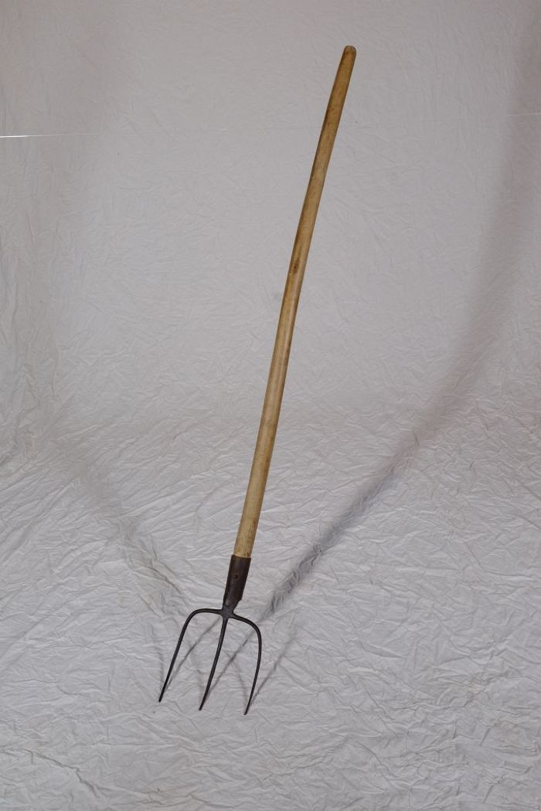
 | Mistgabel (A1116) | Mistgabeln wurden hauptsächlich bei der Stallfütterung und Entmistung verwendet. Der kurze, kräftige Stiel ermöglicht das Heben schwerer Lasten.
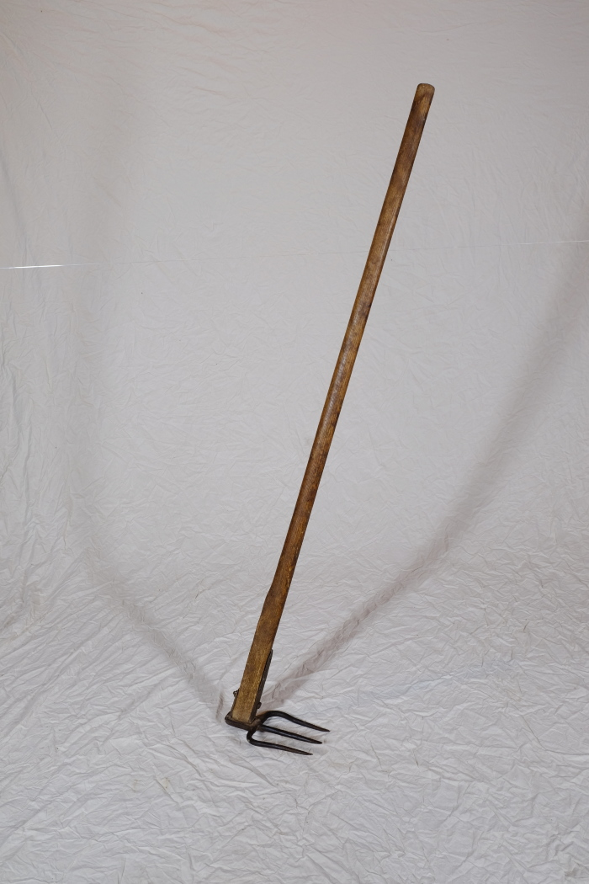
 | Misthaken (A1292) | Ein Misthaken fand vor allem in kleineren Ställen Verwendung. Man nutzte ihn, um Stroh und Mist direkt aus den Ställen heraus auf den Misthaufen oder auf eine Transportkarre zuziehen. In größeren Ställen musste man hingegen oft Spaten und Mistgabel zum Herausschaufeln des festgetretenen Mistes einsetzen. Weiterhin wurde der Misthaken beim Ausbringen des Mistes auf die Felder genutzt. Mit ihm konnte der Dung vom Karren gezogen werden.
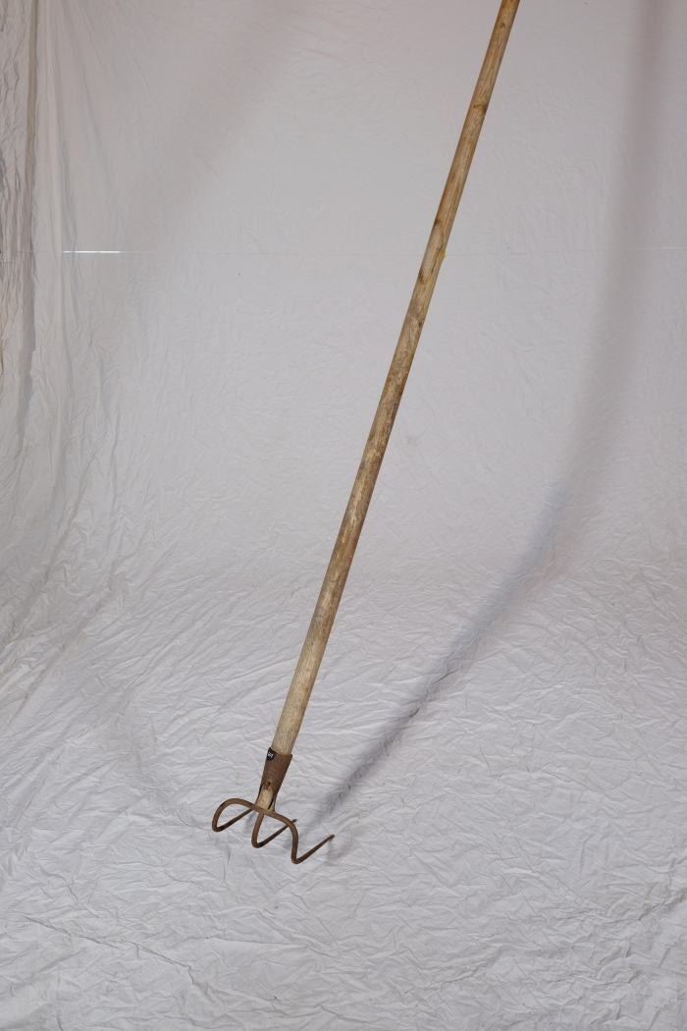
 | Misthaken (A1601) | Ein Misthaken fand vor allem in kleineren Ställen Verwendung. Man nutzte ihn, um Stroh und Mist direkt aus den Ställen heraus auf den Misthaufen oder auf eine Transportkarre zuziehen. In größeren Ställen musste man hingegen oft Spaten und Mistgabel zum Herausschaufeln des festgetretenen Mistes einsetzen. Weiterhin wurde der Misthaken beim Ausbringen des Mistes auf die Felder genutzt. Mit ihm konnte der Dung vom Karren gezogen werden.
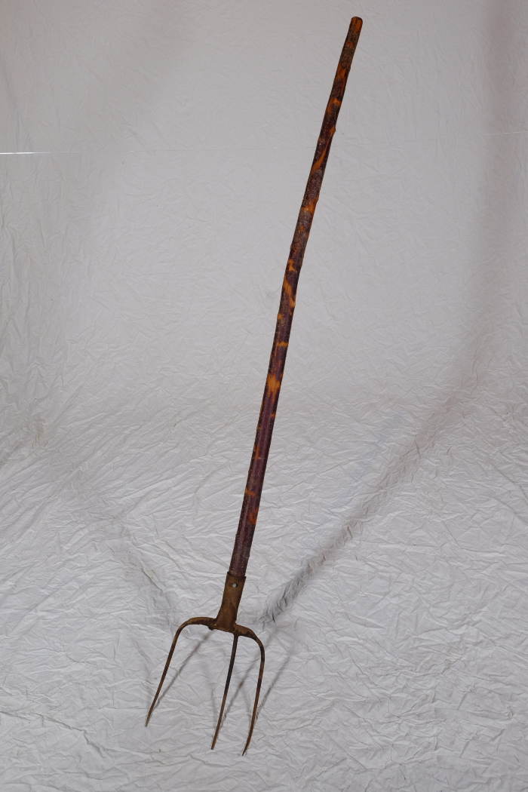
 | Mistgabel (A1609) | Mistgabeln wurden hauptsächlich bei der Stallfütterung und Entmistung verwendet.
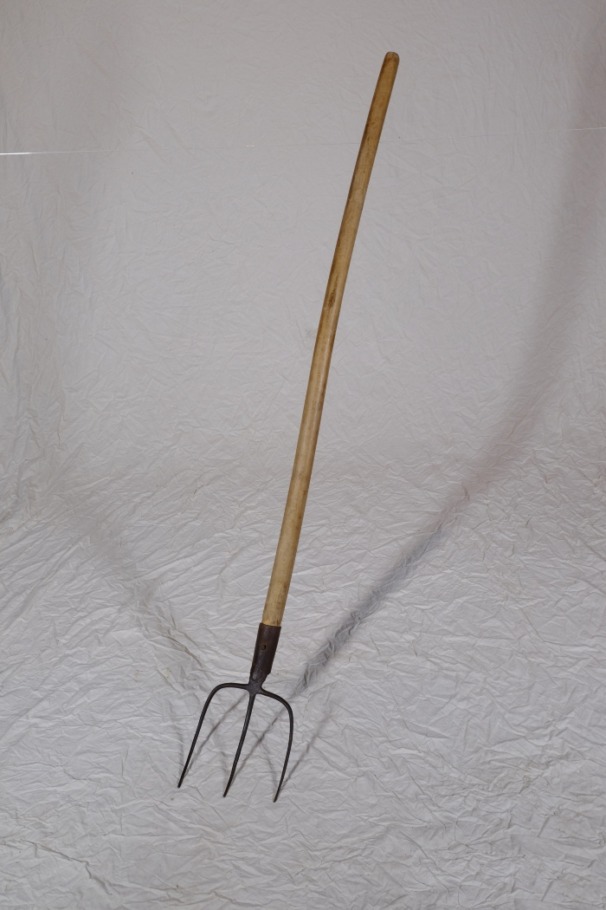
 | Mistgabel, A1116 (R13) | Füttern, Ausmisten, Melken – 1 Neben der Feldarbeit gehörten auch Nutztiere zum landwirtschaftlichen Alltag. Auf dem Dreiseithof in Polenz gab es Ställe für Rinder, Schweine und Pferde. Hinzu kamen sehr wahrscheinlich Federvieh wie Hühner und Gänse sowie „Haustiere“ wie Hunde und Katzen. Auch eine Schafhaltung ist anzunehmen, jedoch wurden Schafe in der Regel nicht auf dem eigenen Hof gehalten, sondern der Obhut eines Schäfers beziehungsweise Hirten übergeben. Tiere wurden dabei nicht nur wegen ihres Fleisches gehalten. Mindestens ebenso wichtig war der Gewinn an natürlichen Rohstoffen. Milch, Eier, Wolle und nach der Schlachtung auch Federn, Borsten, Hufe, Hörner und Knochen wurden verwertet und weiterverarbeitet. Weitere Objekte aus dieser Kategorie: A1113 – Mistgabel A1132 – Hühnertränke A1206 – Futterstampfer A1225 – Huf- und Klauenschneider A1418 – Bullenzange A1416 – Hirtenstab A1423 – Führstange A1425 – Brenneisen A1426 – Schafschere

